Worksheet
GRAFICOS AEREOS

WELMON, S. DE R.L. DE C.V.
2019-07-01 - 2019-07-31
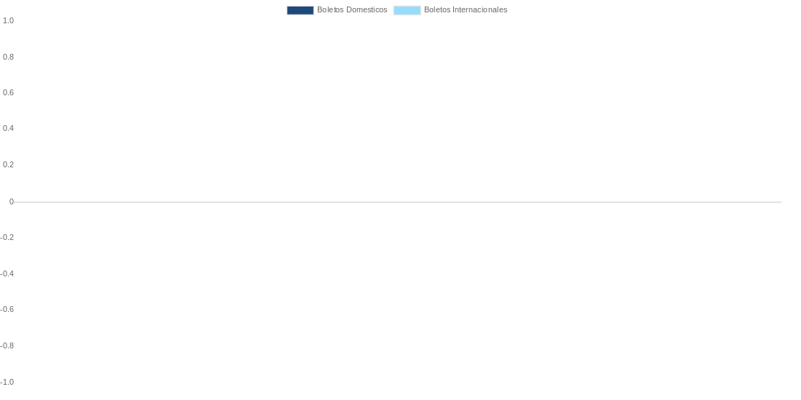

AEROLINEA | CANT | TARIFA/Pesos | %Part
AEROENLACES NACIONALES, S.A. DE C.V. | 2 | 3,394 | 8.15%
AEROMEXICO | 9 | 33,731 | 80.97%
LINERAS AEREAS VARIAS | 1 | 2,505 | 6.01%
LINK CONEXION AEREA, S.A. DE C.V. | 1 | 2,027 | 4.87%
Total BOLETOS DOMESTICOS | 13 | 41,657 | 100.00%

AEROMEXICO | 0 | 0 | 0.00%
Total BOLETOS INTERNACIONALES | 0 | 0 | 0.00%
Total general | 13 | 41,657 | 100%
El consumo es la tarifa antes de impuestos de iva y tua.
El consumo es de tarifa de servicios de vuelos.(No cargos por cambios y revisados)
Cantidades en Pesos Mexicanos

